Sheet1
 | 高级武器示例 | 参考图



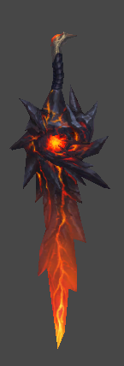

 |  | 缠绕着武器的螺旋型特效
 |  | 需要依据武器的对应职业做匹配

应用场景

1 选角界面 2 角色属性界面 3 场景 4 角色查询界面 佩戴了有特效的武器后，特效在上述三个场景会显示

武器特效规则

1 只有品质4（紫色）和5（橙色）的武器佩戴后才会出现高级特效。武器特效颜色和品质颜色对应。 2 角色更换武器时，特效变化（移除特效或更换特效）同步更新给同场景其他玩家

